UPS
 | REPORTE FOTOGRÁFICO - UPS
Nombre de la Estacion: | SEGUNDO POLO
Nombre de Localidad: | SAN JUAN DE MIRAFLORES
Fecha: | 21/07/2026 - 21/07/2026
Direccion: | JR AYABACA 135-137
ID site: | LI0719
CRQ: | CRQ000000103020
Sticker Año mantenimiento |  |  | Letrero de Localidad beneficiaria o GPS
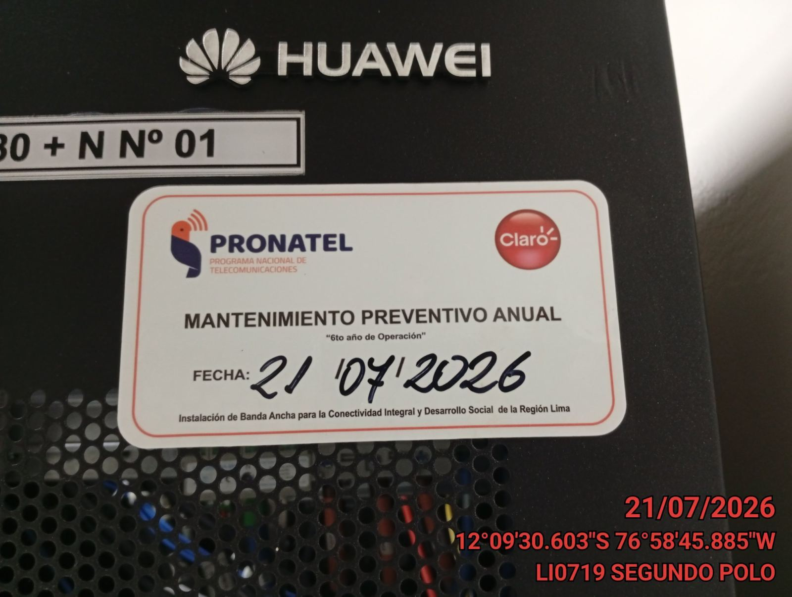 |  |  | 

VERIFICACION DE PARAMETROS DE OPERACION: VOLTAJE[V]
ANTES |  | DURANTE |  | DESPUES
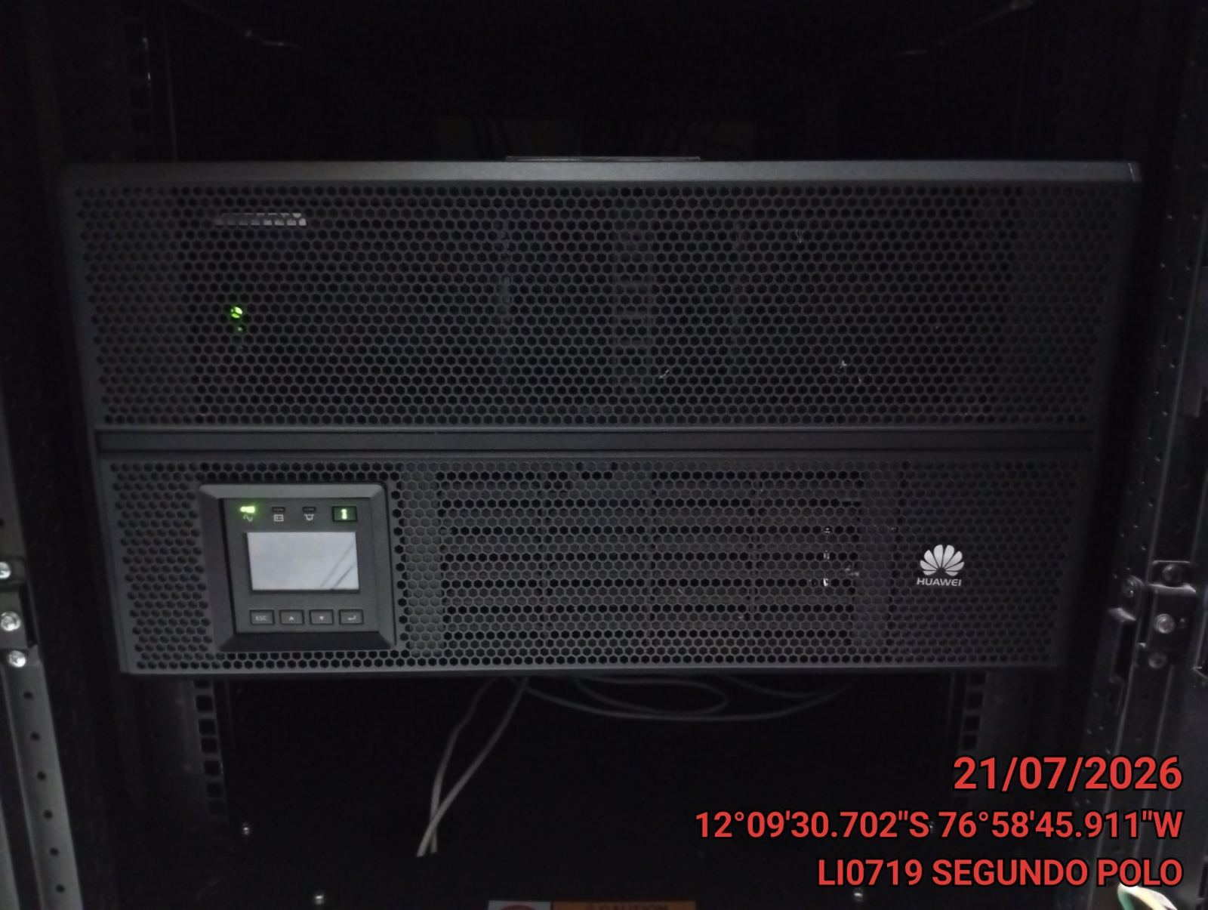 |  | 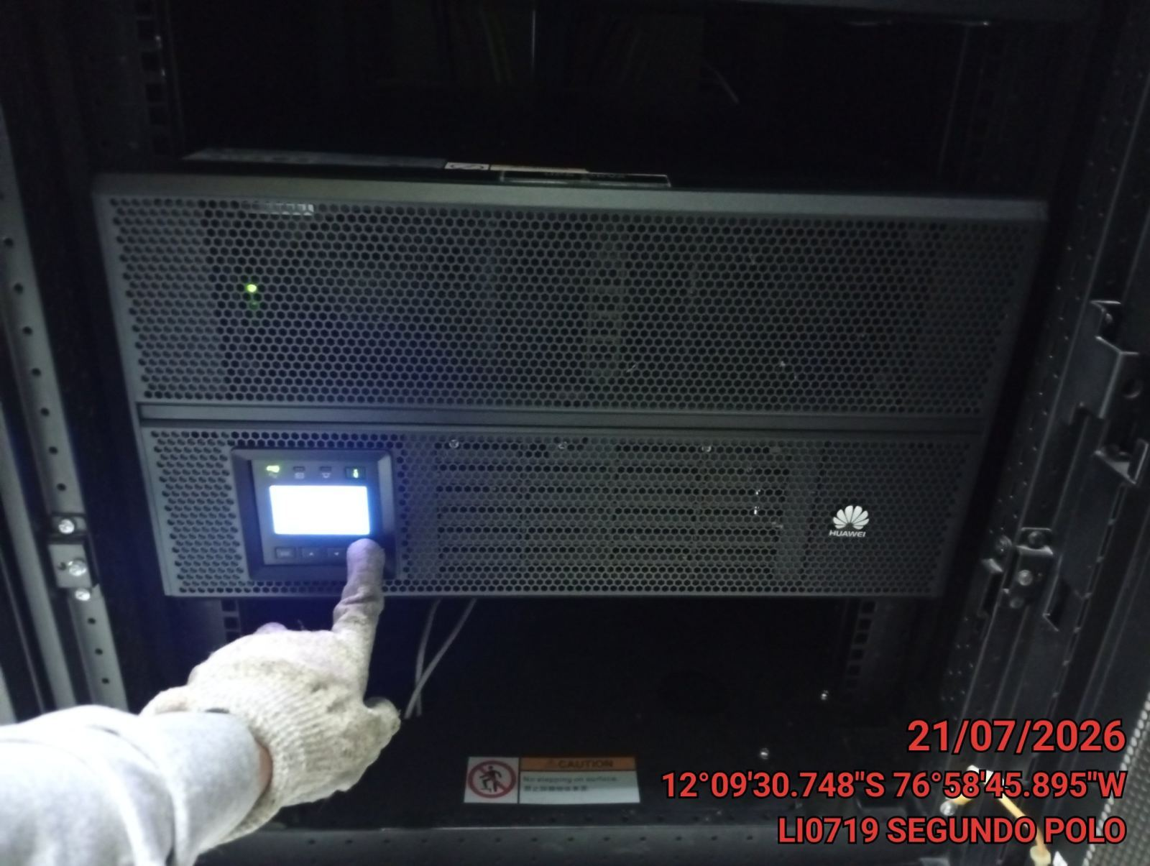 |  | 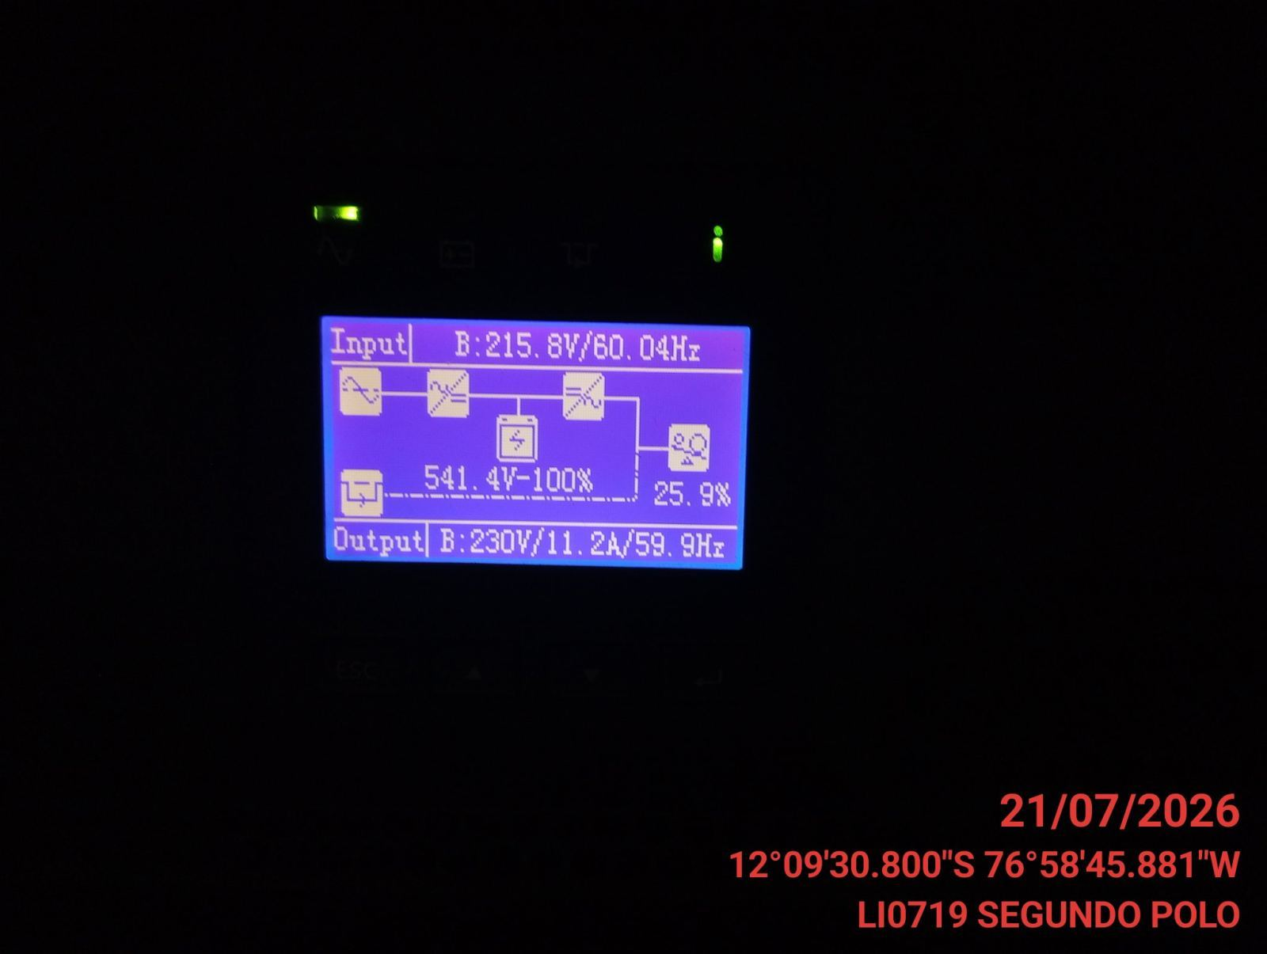

LIMPIEZA TECNICA DE COMPONENTES
ANTES |  | DURANTE |  | DESPUES
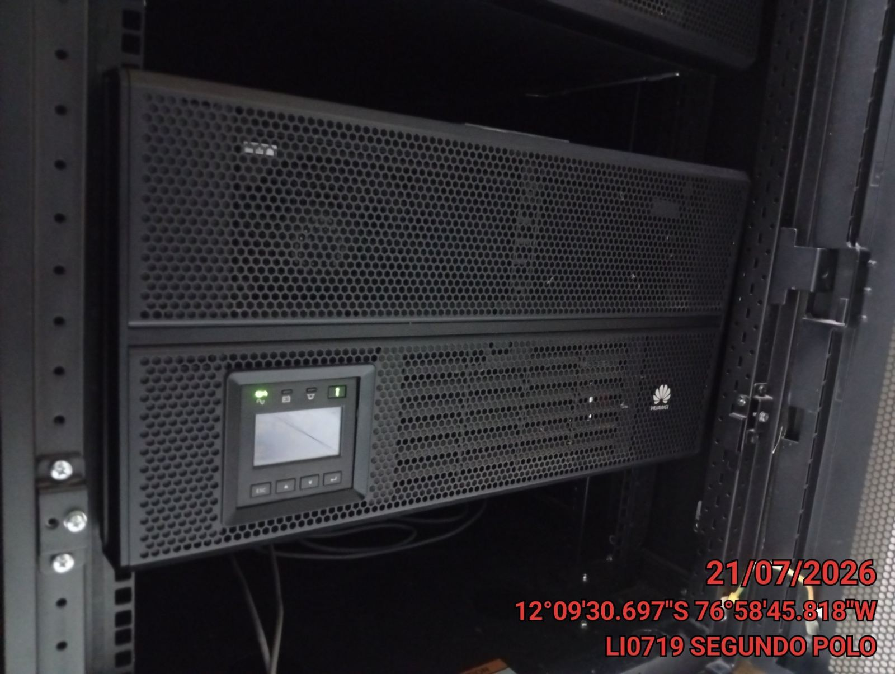 |  | 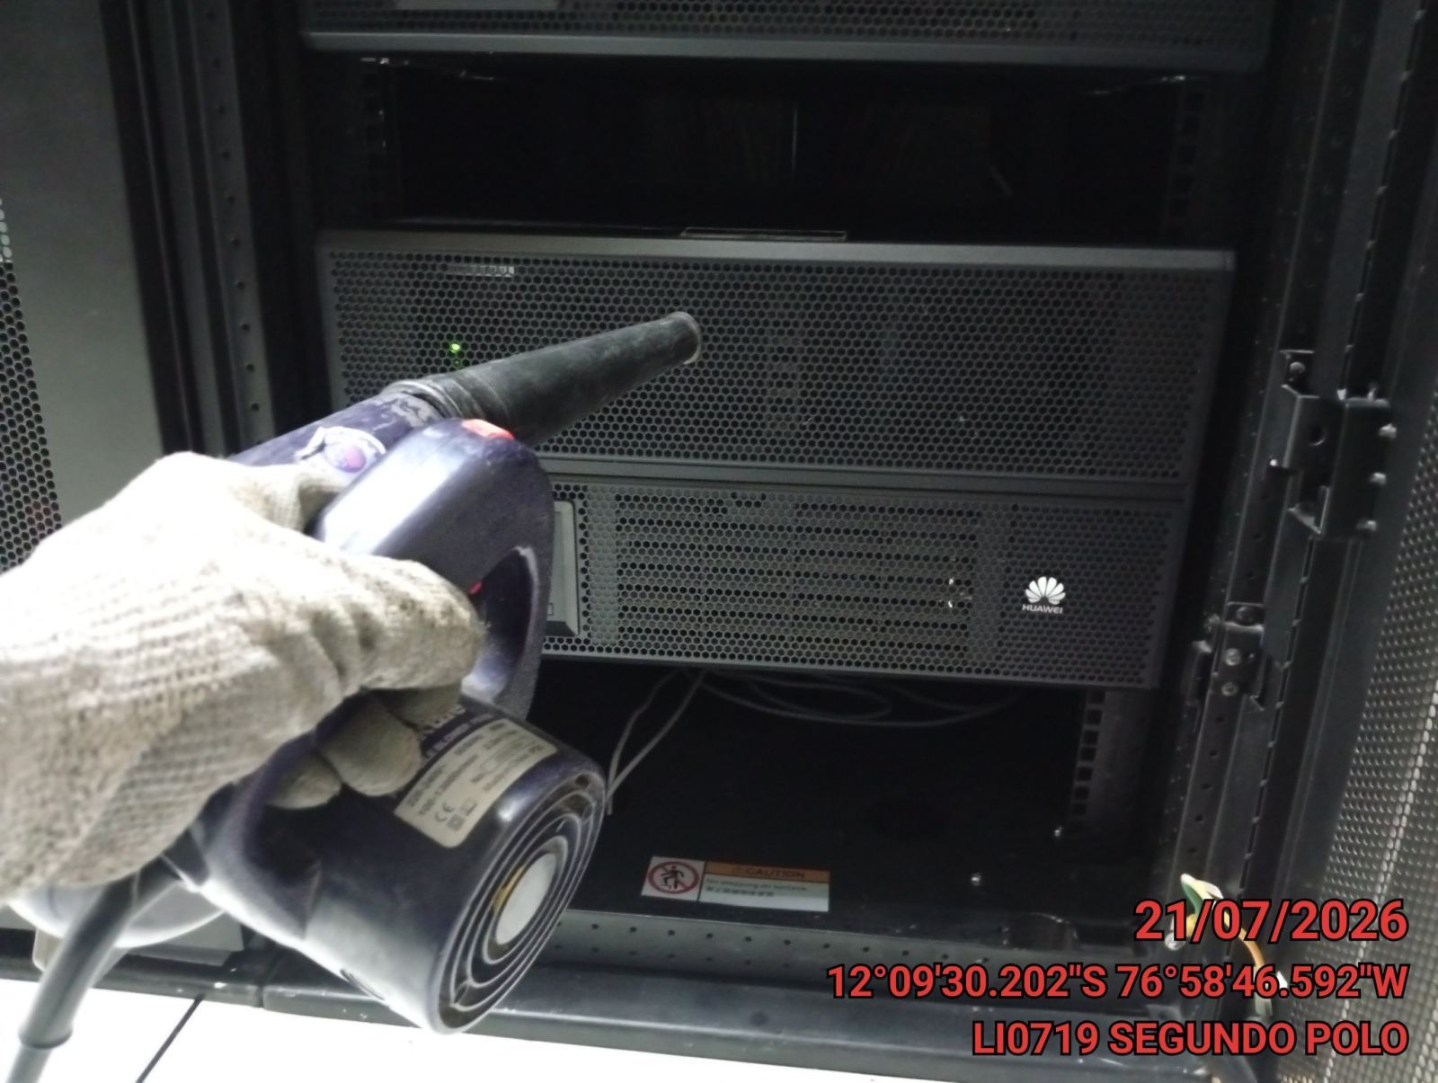 |  | 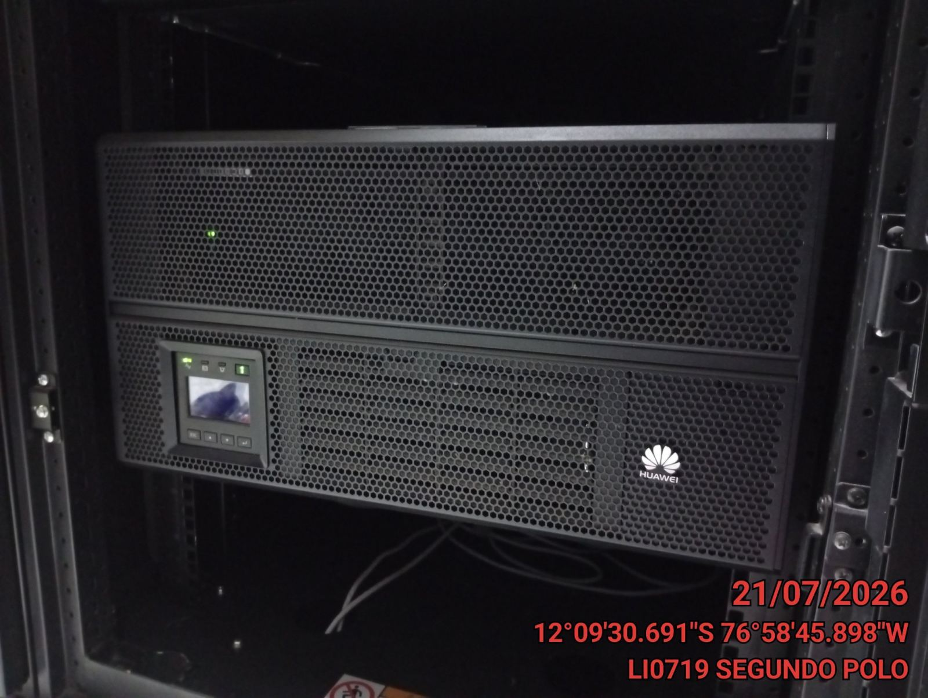

AJUSTE DE CONEXIONADO EN UPS
ANTES |  | DURANTE |  | DESPUES
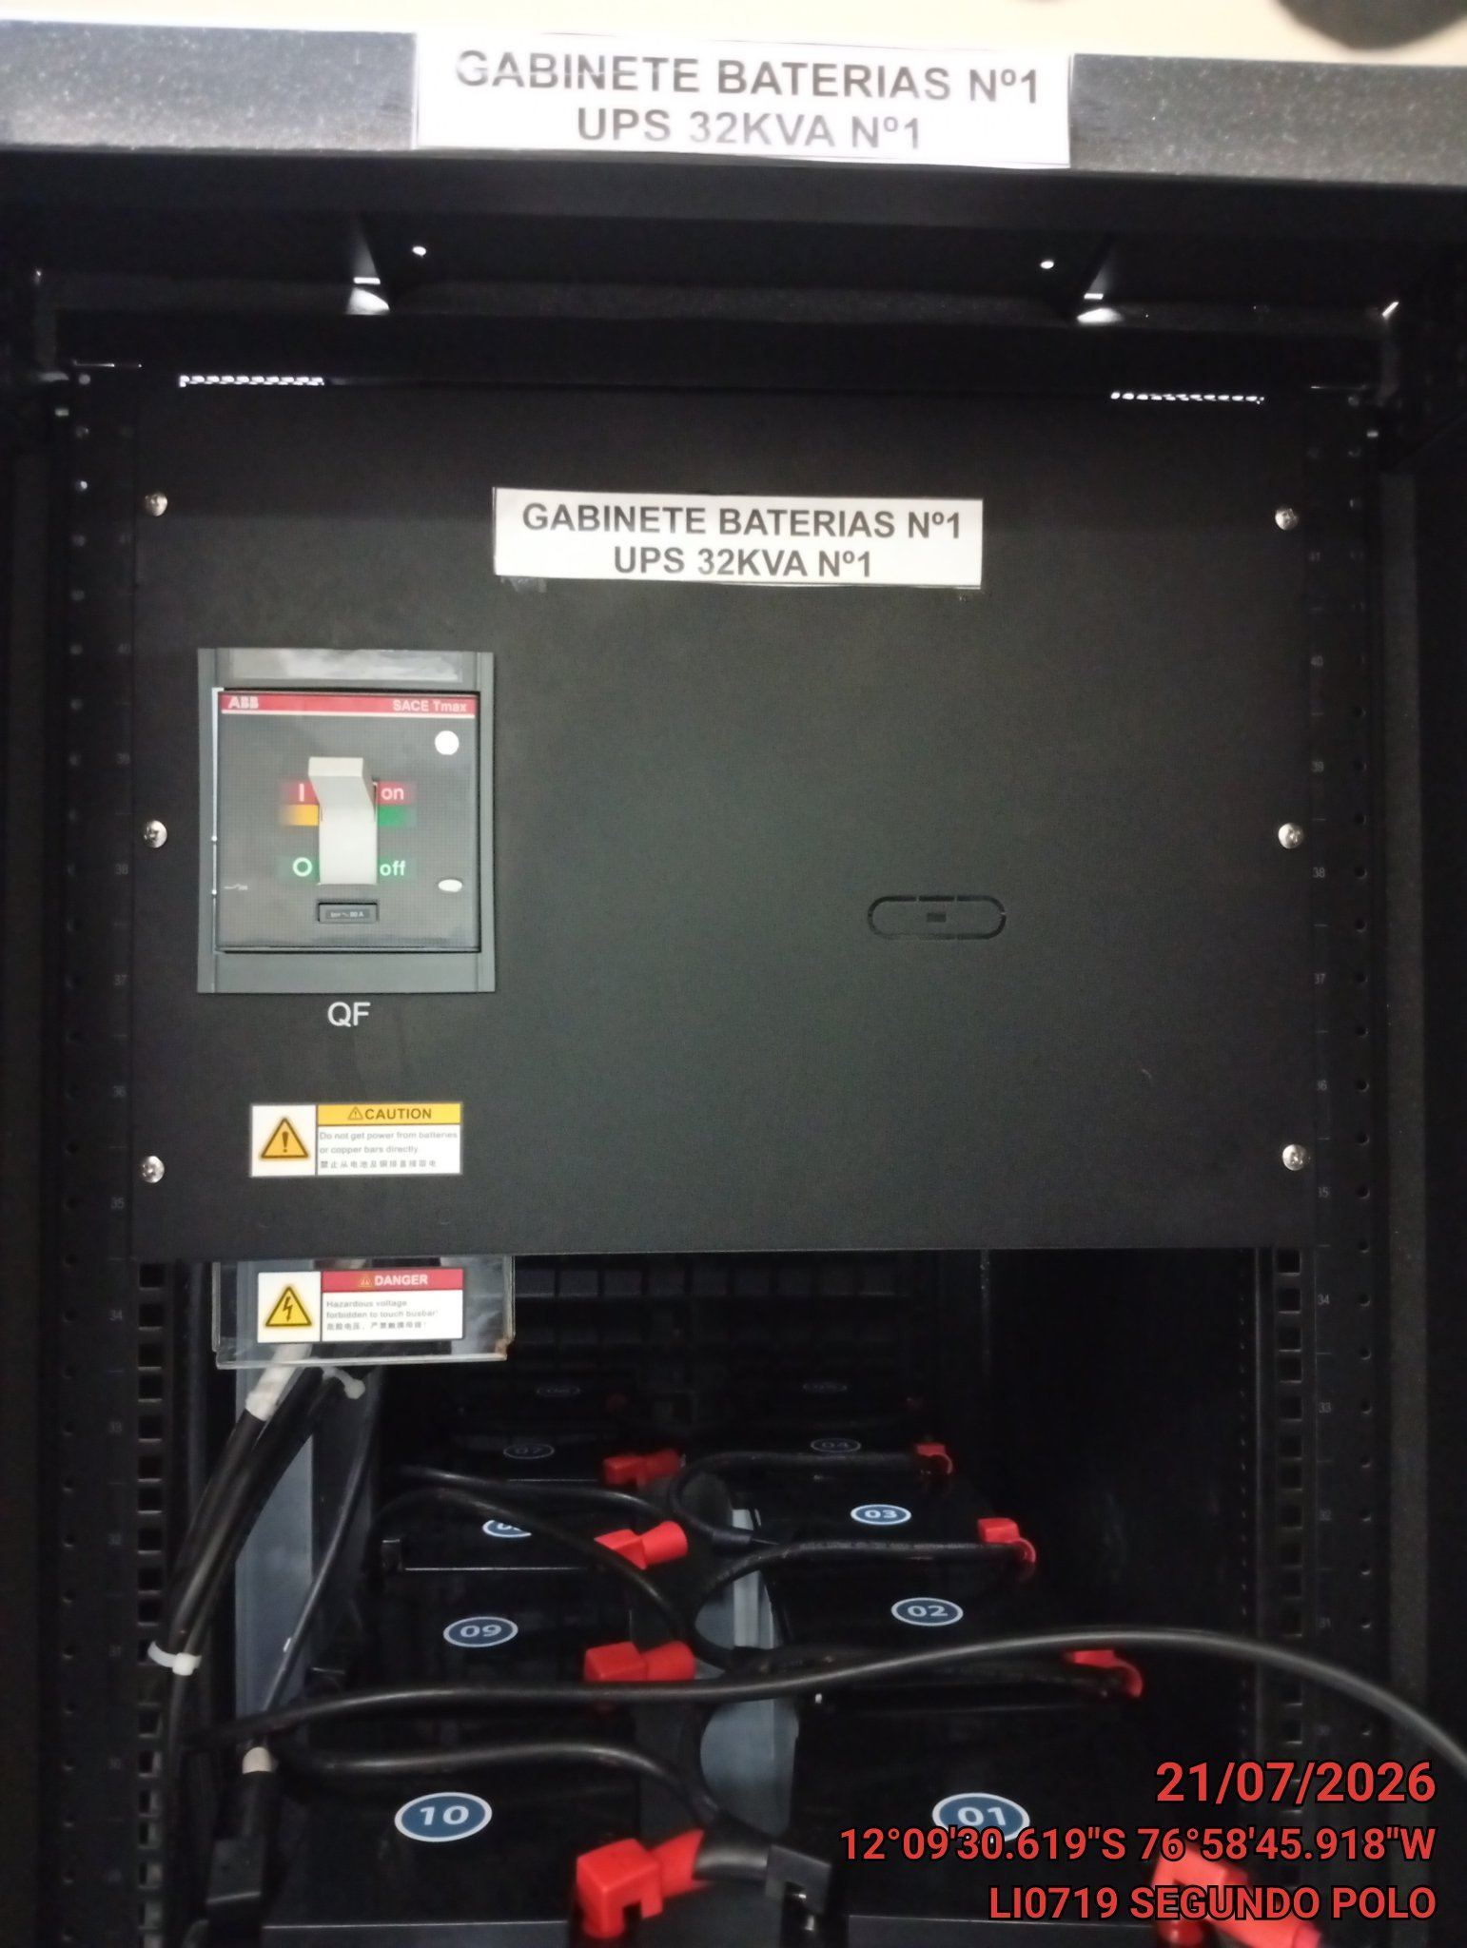 |  | 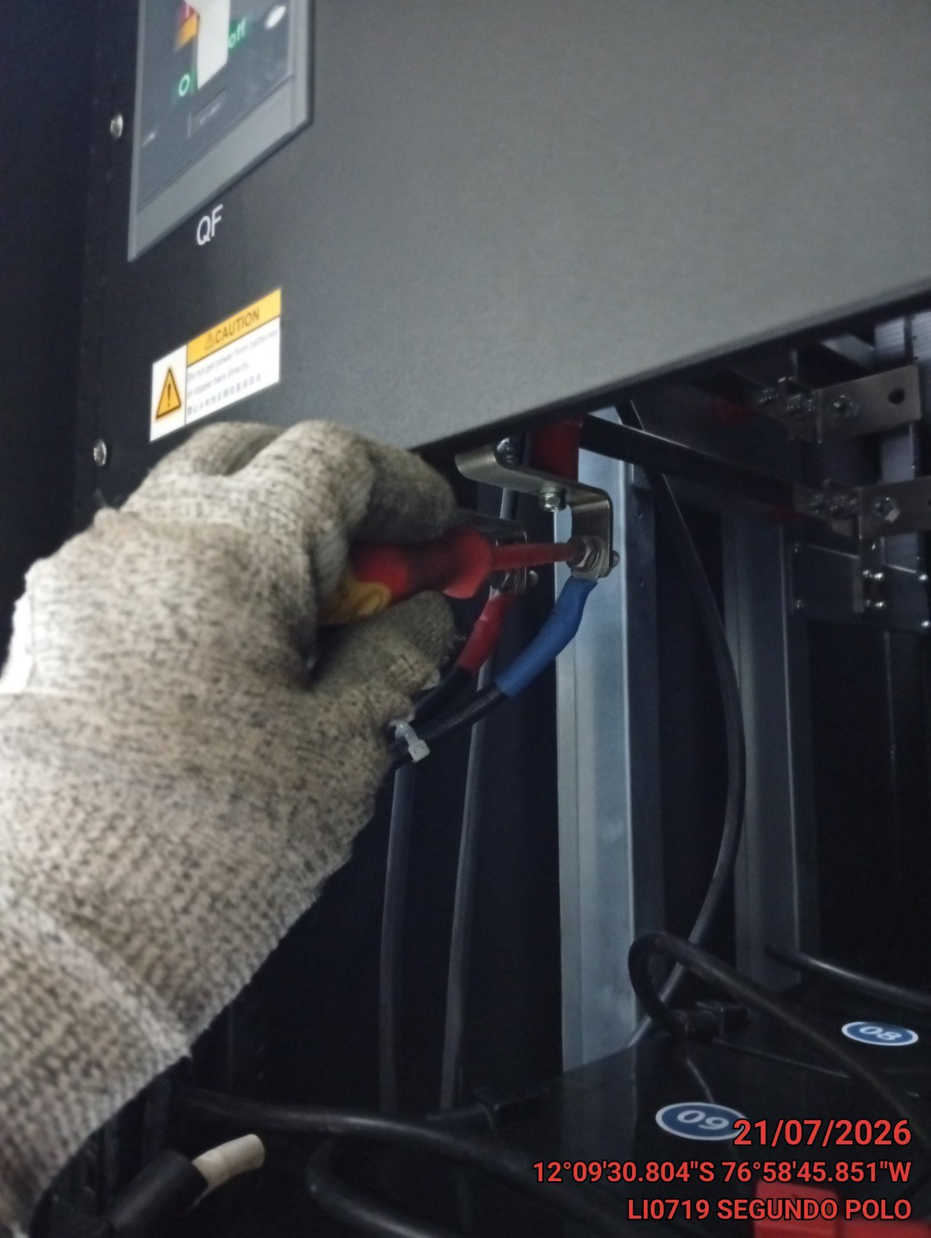 |  | 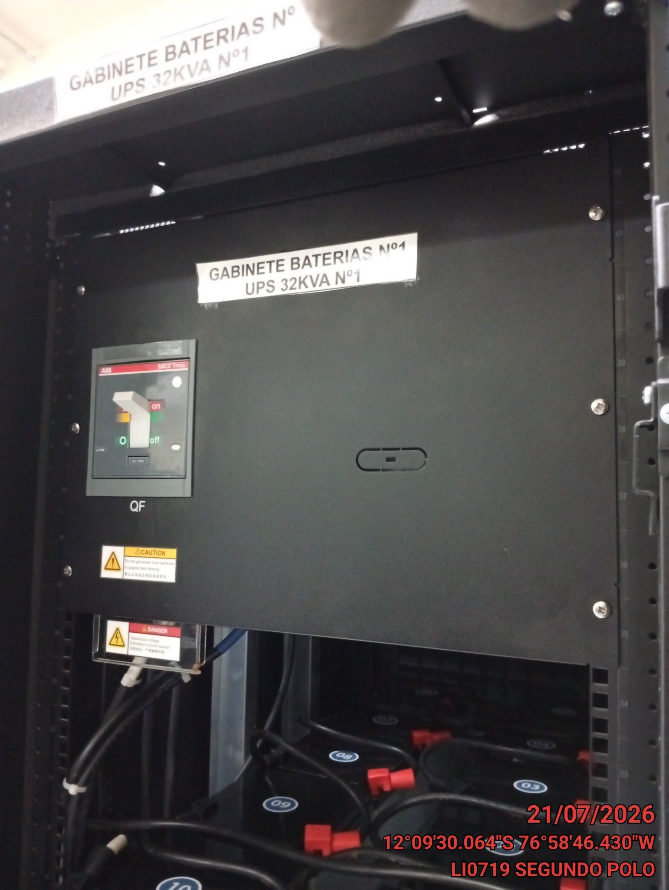

PRUEBAS DE ALARMAS
ANTES |  | DURANTE |  | DESPUES
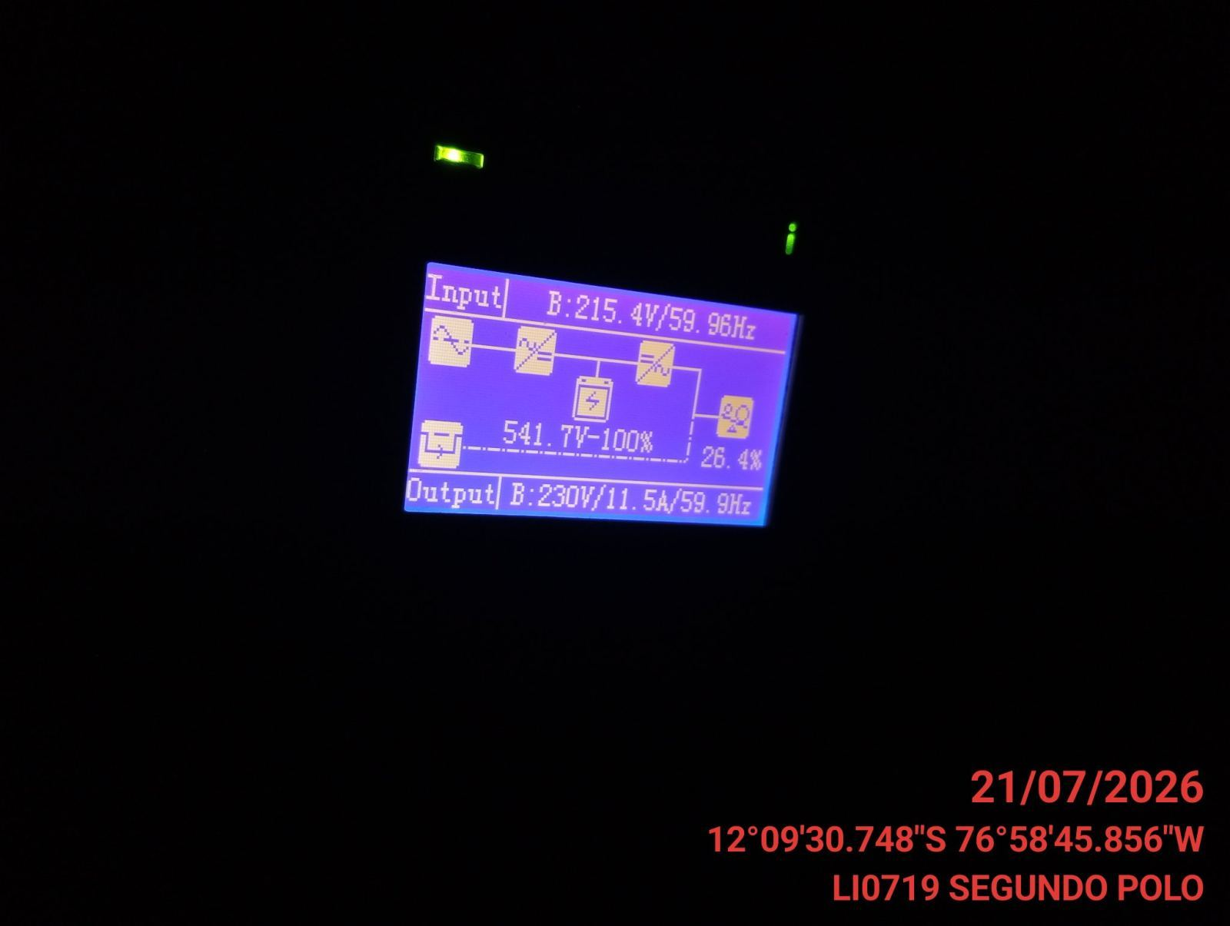 |  | 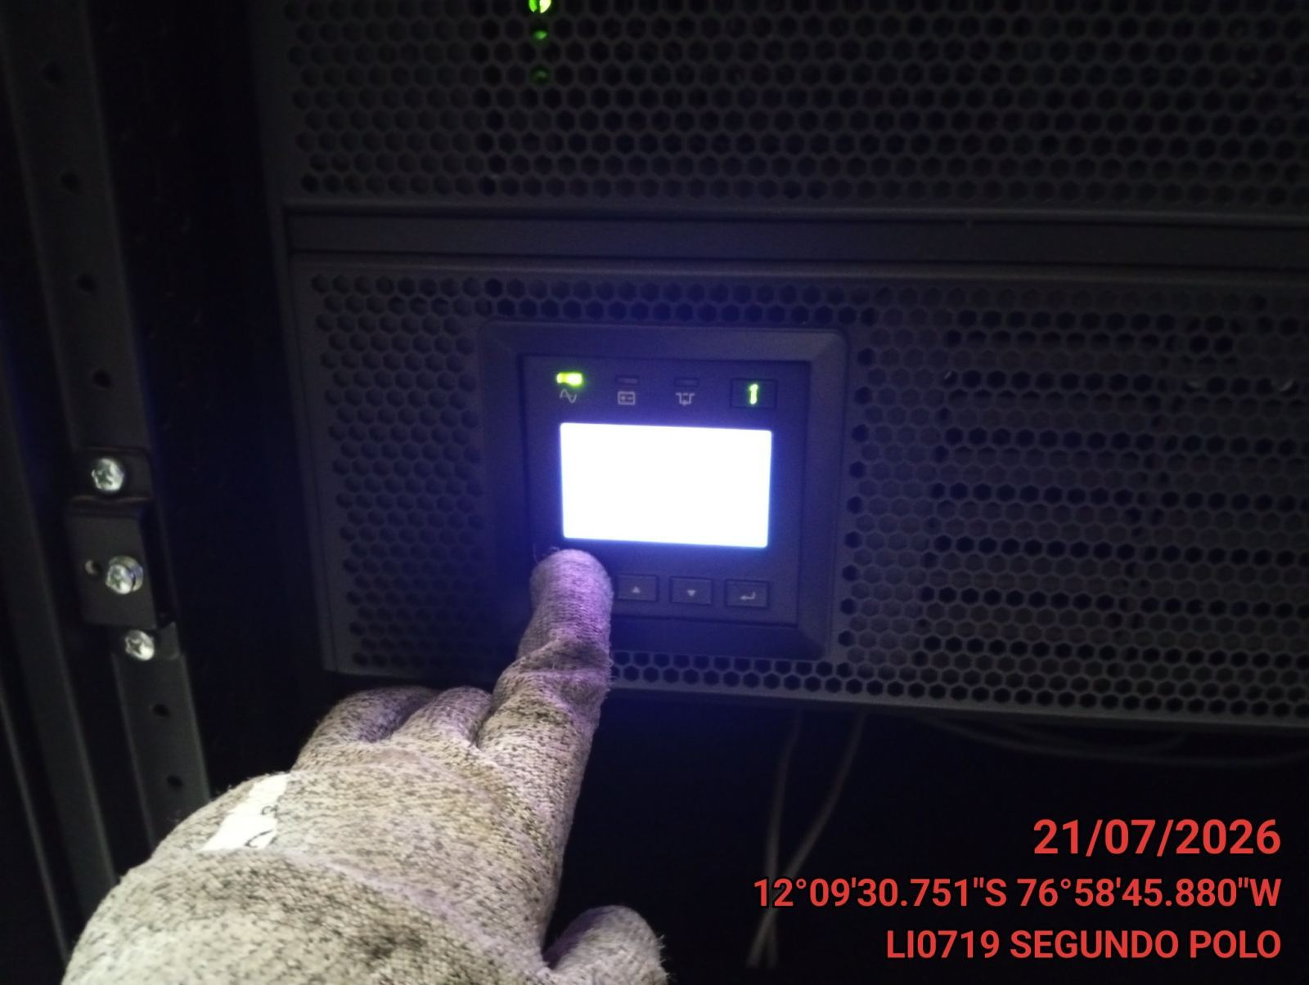 |  | 